募集要項
令和６年度「東北中学校ソフトテニス指導者協議会（通称：TSC）」会員募集要項

 | 近年東北地区の各年代での全国レベルでの活躍は目を見張るものがあります。特にも、初めてラケット持つ 中学生に基礎基本を指導し、小学校で経験してきた中学生をより高め、何より人間的に成長させなければな らない中学生の指導者の役割が重要であります。 そのため、現在東北各県の中学校で中心となっている指導者が横の連携をとりながら次の世代の指導者を 育てることも大変重要なことであります。 本協議会は、このように東北各県の縦と横の連携を重視した「未来につながるネットワーク作り」を究極的な ねらいとしてH13に発足しました。
TSCとは・・・

TSCの基本姿勢 | ① 本協議会は、実際に選手を指導している指導者の会とする。 ② 本協議会は、各県中体連をバックアップする基本姿勢を遵守する。 ③ 本協議会は、高校やジュニア（小学生）との連携を密にする。 ④ 本協議会は、希望制の入会とするが入会規定等に則り入会を決定する。

TSCの組織 | 役 職 | 氏 名 |  | 所 属 |  | 備考・連絡先
 | 会 長 | 林田 寛幸 |  | 青森県 林田スポーツ |  | 090-1498-9167 momo-1@crest.ocn.ne.jp

 | 事務局長 | 伊東 健 |  | 岩手県 I.Kクラブ |  | 090-3369-5693 E-mail kenito5622@gmail.com

 | 事務局次長 | 坂倉 大 |  | 岩手県 矢巾北中学校 |  | 090-7072-2035 E-mail sakakura0320@ｇｍａｉｌ.com

 | 事務局員 | 木村 博之 |  | 山形県 NPO法人ＫＳクラブ |  | 080-3338-6469 E-mail hiroyuki.softtennis@gmail.com

 | 事務局員 | 渡邉 泰介 |  | 秋田県 御所野学院中・高等学校 |  | 090-5182-0464 E-mail daisuke0430@gmail.com

 | 事務局員 | 清水 貴之 |  | 岩手県 葛巻中学校 |  | 080-5578-0645 E-mail ppbst204@yahoo.co.jp

 | 事務局員 | 熊谷 朋子 |  | 宮城県 TSC宮城 |  | 090-9039-8259st204 E-mail chimon.k.s.punyu@gmail.com

 | 山形支部長 | 大津 幸造 |  | 山形県 NPO法人ＫＳクラブ |  | 090-3369-1832 E-mail koohtsu@gmail.com

 | 秋田支部長 | 笹山 貴志 |  | 秋田県 十文字中学校 |  | 090-8785-6030 hina.mei.ritsu@gmail.com

 | 福島支部長 | 二階堂裕之 |  | 福島県 二本松第三中学校 |  | 090-2846-3425 E-mail nikaidou.hiroyuki@fcs.ed.jp

 | 宮城支部長 | 藪 光浩 |  | 宮城県 将監中学校 |  | 090-4476-9198 E-mail yabu3216@yahoo.co.jp

 | 青森支部長 | 新岡 省 |  | 青森県 鯵ヶ沢中学校 |  | 090-1067-4055 E-mail 1970shown2002@kfd.biglobe.ne.jp

 | 岩手支部長 | 藤澤 崇 |  | 岩手県 矢巾北中学校 |  | 090-1064-0057 E-mail gogo0922fuji@yahoo.co.jp

R5年度は147名 | 令和5年度 会員数147名！
 | 青森 | 岩手 | 秋田 | 宮城 | 山形 | 福島 | 合 計
 | 11 | 52 | 27 | 21 | 12 | 24 | 147

TSCの入会規定 | ① 本協議会の趣旨に賛同するもので、本会の事業等に協力するもの。 ② 中学生・ジュニアを指導しているもので、各県支部長の承諾を得たもの。 ③ 年会費（１万円）と希望したTSC帽子等の入金が確認されたもの。 ※ 本年度の加入締切は７月末日（原則）とします。ご注意下さい。

TSCの入会方法 | ① 上記各県支部長に連絡（メール・電話）を入れる。 ▽ ② 承諾を得た段階で別紙「加入申込書」に必要事項を打ち込み必ずメールで送信する。 ▽ ③ 年会費（１万円）と希望したTSC帽子等の代金を指定口座に振り込む。 ▽ ④ 入金確認とTSC帽子等が郵送される。 ⇒ 正式加入

R6 TSC事業予定

＜東北等中学校主要大会＞
R6.8.8（木）～10（土） | R６ TSC主催事業予定 |  | 事 業 名 |  | 会 場 |  | 備 考
東北中総体（盛岡市） | R6.5.11（土）～12（日） |  | 春季東北研修大会（団体） 男女各1日開催 |  | 秋田県 横手市大森コート |  | 会員校はフリー参加 11日（男子）12日（女子）
R6.8.20（火）～22（木）
全国中総体（石川県・金沢市） | R6.9.7（土）～8（日） |  | 秋季東北研修大会（団体） 男女各1日開催 |  | 秋田県 大仙市総合公園コート |  | 会員校はフリー参加 7日（男子）8日（女子）
R6.11.2（土）～3（日）
岩手カップ（北上市） | R6.10.26（土） |  | 東北２複１単団体研修大会（団体） 1日開催 |  | 岩手県 北上市・和賀川ＧＰ（18面） |  | 会員校はフリー参加
R7.1.11（土）～12（日）
東北ルーセントカップ（庄内町） | R6.10.27（日） |  | 東北小中学校シングルス大会（個人） １日開催 |  | 岩手県 北上市・和賀川ＧＰ（18面） |  | 会員校はフリー参加
R7.2.22（土）～23（日）
東北六県対抗（大館市） | R6.11.16（土）～17（日） |  | TSC指導者講習会【山形講習会（講師；羽黒高校白幡監督）】 |  | 山形県 庄内町ほたるドーム（3面）他 |  | 会員は参加費無料 （非会員は参加費有料）
R7.3.26（水）～28（金）
都道府県対抗（伊勢市） | R6.12.14（土）～15（日） |  | 東北・北海道ｸﾘｽﾏｽｶｯﾌﾟ＆ｵｰﾙｽﾀｰ戦（団体・個人）2日開催 |  | 秋田県 大館市樹海ドーム（10面） |  | 会員校から選抜された団体およびペア

申込書
令和６年度ＴＳＣ加入申込書
 |  |  |  |  | 申込日： | ２０２４年 月 日
所属（指導学校）名 |  |  |  | 顧問ｏｒコーチの別 | 顧問 ・ 外部コーチ
氏 名 |  |  |  | 指導種目（男女の別） | 男 ・ 女
住所（様々送付先） |  | （〒 ）
携帯電話
Ｅ－ｍａｉｌ

ＴＳＣ加入の方はTSC帽子（タオルはありません）の購入協力を下記により、よろしくお願いします。 ① ＴＳＣ帽子は下記のデザイン１種類になります。TSCの刺繍入り税込３２００円となります。 ② 納品は一律5月末から6月上旬となり、全て各支部長からの手交（郵送はありません）となります。 ③ 各県50個限定の別注のTSC帽子です。売り切れ御免ですので、お早めにご購入をお願いします。

 | 名称 | カラー | 単価（円）※税込 | 個数（個） | 金額（円）※税込 | 備 考（通信欄）
1 | 年会費 |  | 10000 |  | 10000
2 | TSC帽子 | ネイビー | 3200 |  | 0 | ⇐ 自動計算されます
合 計（振込金額） |  |  |  |  | 10000 | ⇐ 自動計算されます

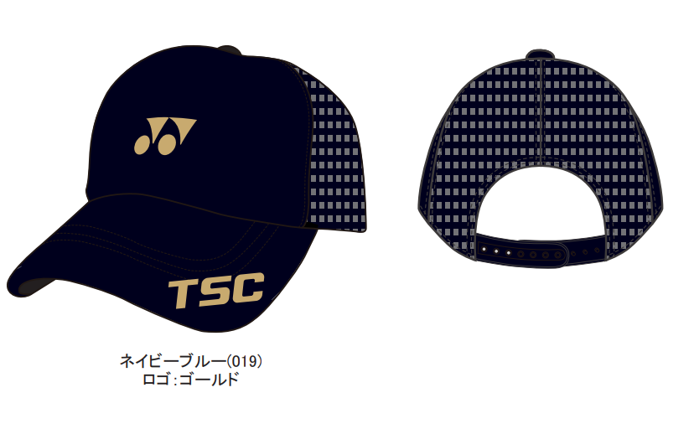 TSC帽子のデザイン書（挿入）

 | 申 込 先
 | ＜E-mail ； 本状添付のうえ必ずメールでお願いします＞ ppbst204@yahoo.co.jp
 | TSC事務局員（会員申込担当） 清水 貴之 携帯080-5578-0645
特 | 1 | お申し込みは「本状」に必要事項を記入し、上記申込先まで必ずE-mailでお送り下さい。
記 | 2 | 振込名には必ず学校名（市町村立は付けない）と名前で振込みください。
事 |  | （例） 「オオフナトイチ イトウ」 「ミズサワミナミ イトウ」
項 |  | 銀行振込先 ； 岩手銀行 野田支店 普通口座 １０７９５２０
 |  | 東北中学校ソフトテニス指導者協議会 伊東 健

 | TSC会員申込受付期限は、例年 7月末日を〆切としています。ご注意下さい。

